Sheet2
IO関連図
システム名 | サブシステム名 | 作成会社 | 担当者
D.I.Blog | アカウント登録 |  | 白石

性別マスタ
都道府県マスタ
アカウント権限マスタ
 |  |  |  | 上にマスターデータ
 |  |  |  | 性別〜アカウント権限

アカウント登録
kadai1テーブル
 |  |  |  | 右は更新されるデータベース
 |  |  |  | kadai1テーブル

 |  |  |  | 出力はなし

備考

Sheet3
IO関連図
システム名 | サブシステム名 | 作成会社 | 担当者
D.I.Blog | アカウント一覧 |  | 白石

kadai1テーブル
性別マスタ
アカウント権限マスタ

アカウント検索

アカウント一覧

備考

Sheet4
IO関連図
システム名 | サブシステム名 | 作成会社 | 担当者
D.I.Blog | アカウント更新 |  | 白石
kadai1テーブル
性別マスタ
都道府県マスタ
アカウント権限マスタ

アカウント更新
kadai1テーブル

備考

Sheet5
IO関連図
システム名 | サブシステム名 | 作成会社 | 担当者
D.I.Blog | アカウント削除 |  | 白石

kadai1テーブル
性別マスタ
都道府県マスタ
アカウント権限マスタ
削除フラグマスタ

アカウント削除
kadai1テーブル

備考

Sheet6
IO関連図
システム名 | サブシステム名 | 作成会社 | 担当者
D.I.Blog | ログイン |  | 白石

kadai1テーブル

ログイン画面

D.I.Blog

備考

Sheet7
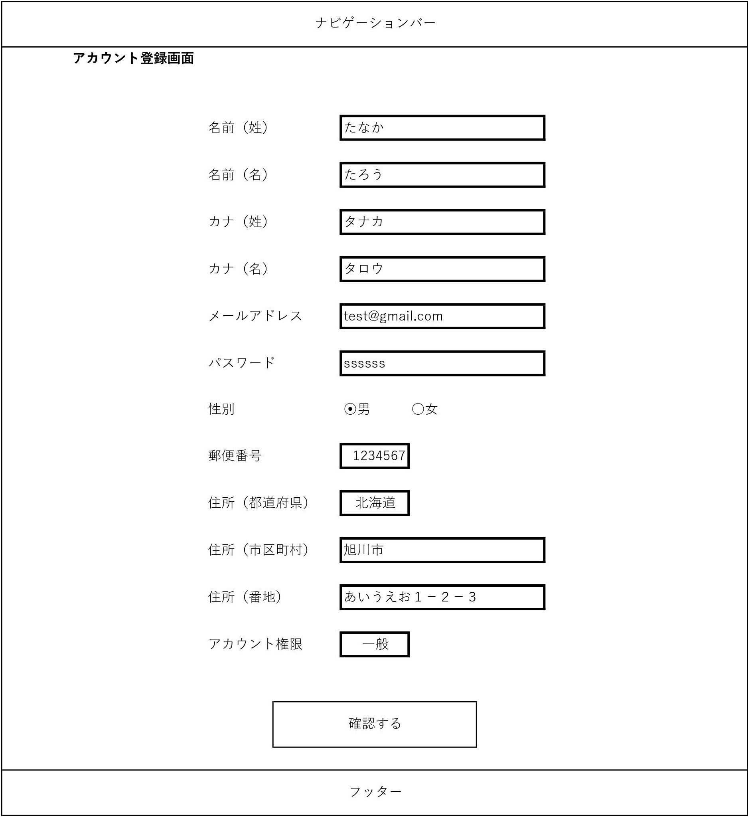
画面レイアウト
システム名 | 画面名 | 作成会社 | 担当者
D.I.Blog | アカウント登録画面 |  | 白石

Sheet8
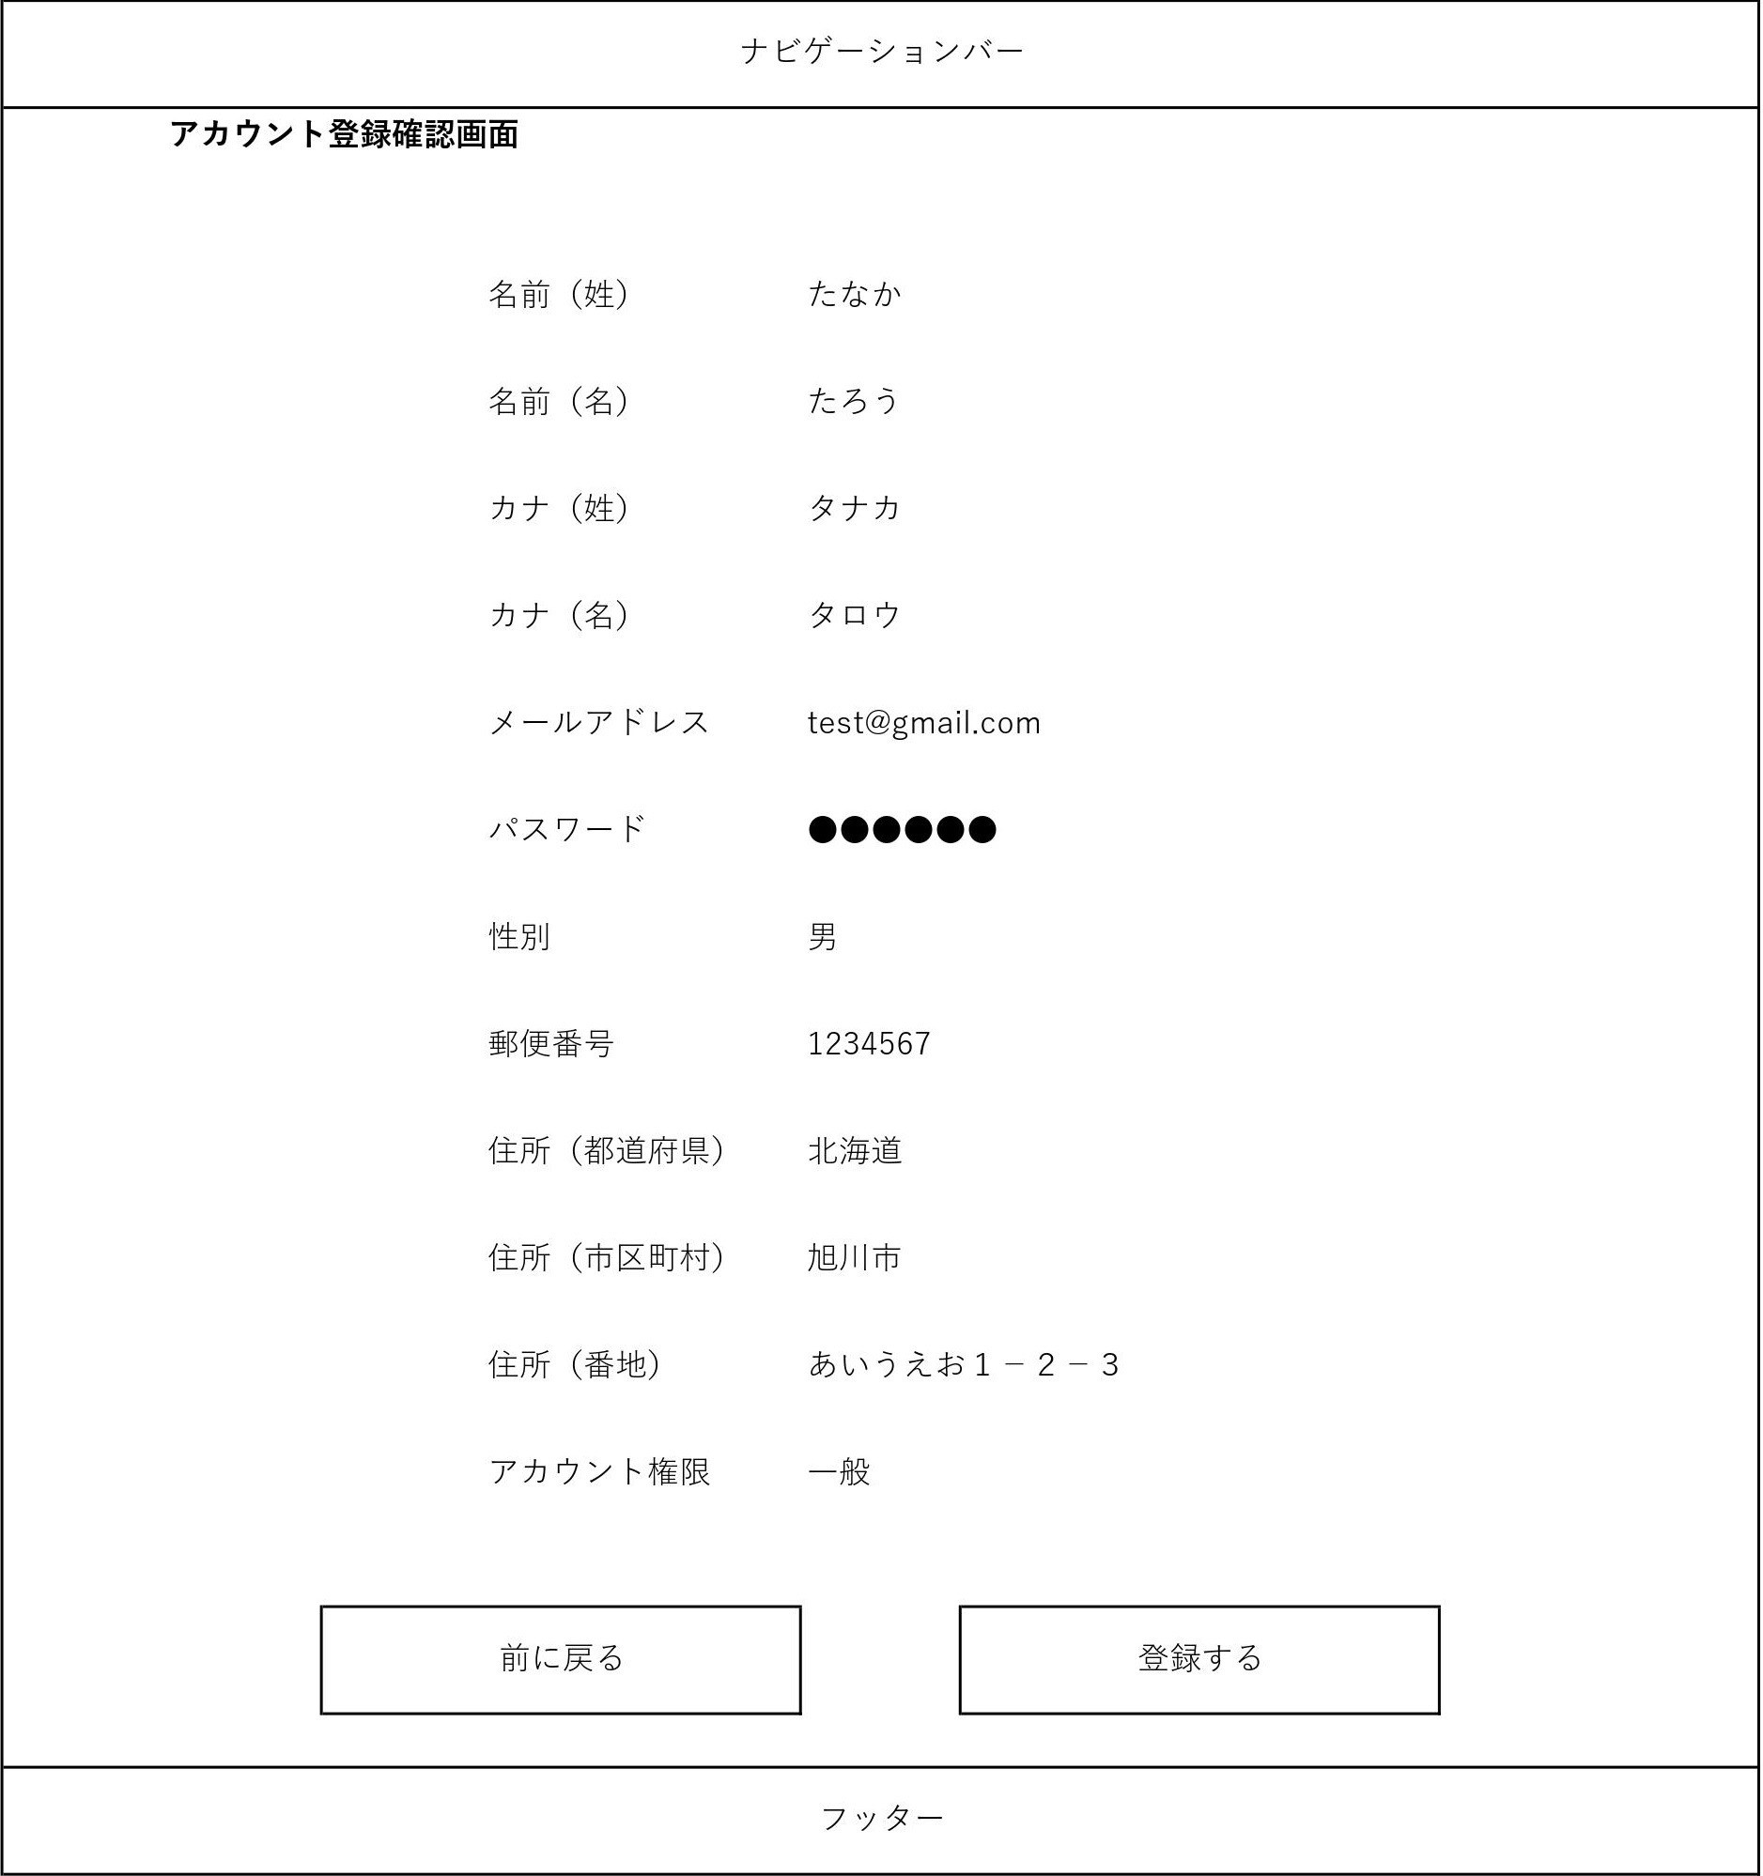
画面レイアウト
システム名 | 画面名 | 作成会社 | 担当者
D.I.Blog | アカウント登録確認画面 |  | 白石

Sheet9
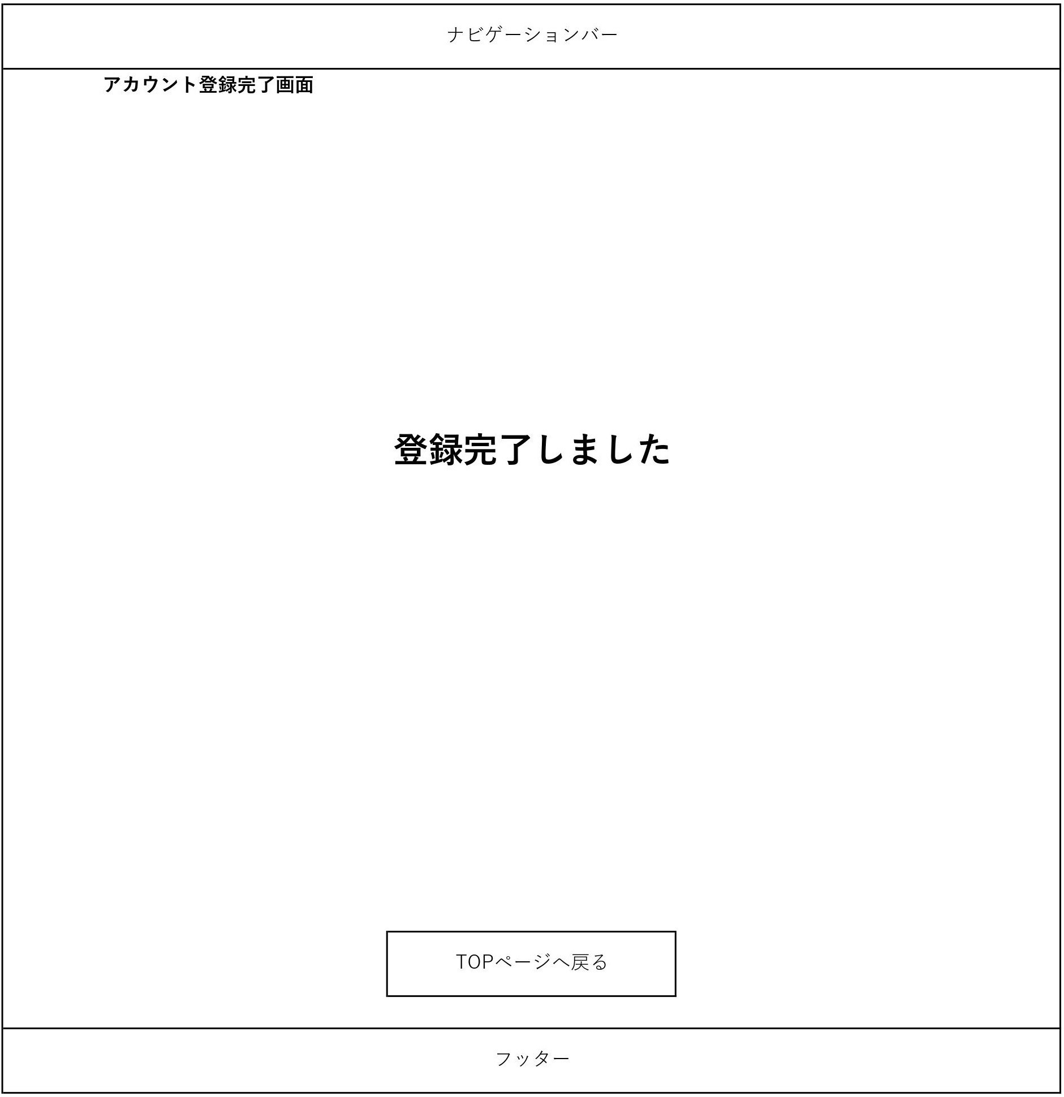
画面レイアウト
システム名 | 画面名 | 作成会社 | 担当者
D.I.Blog | アカウント登録完了画面 |  | 白石

Sheet10
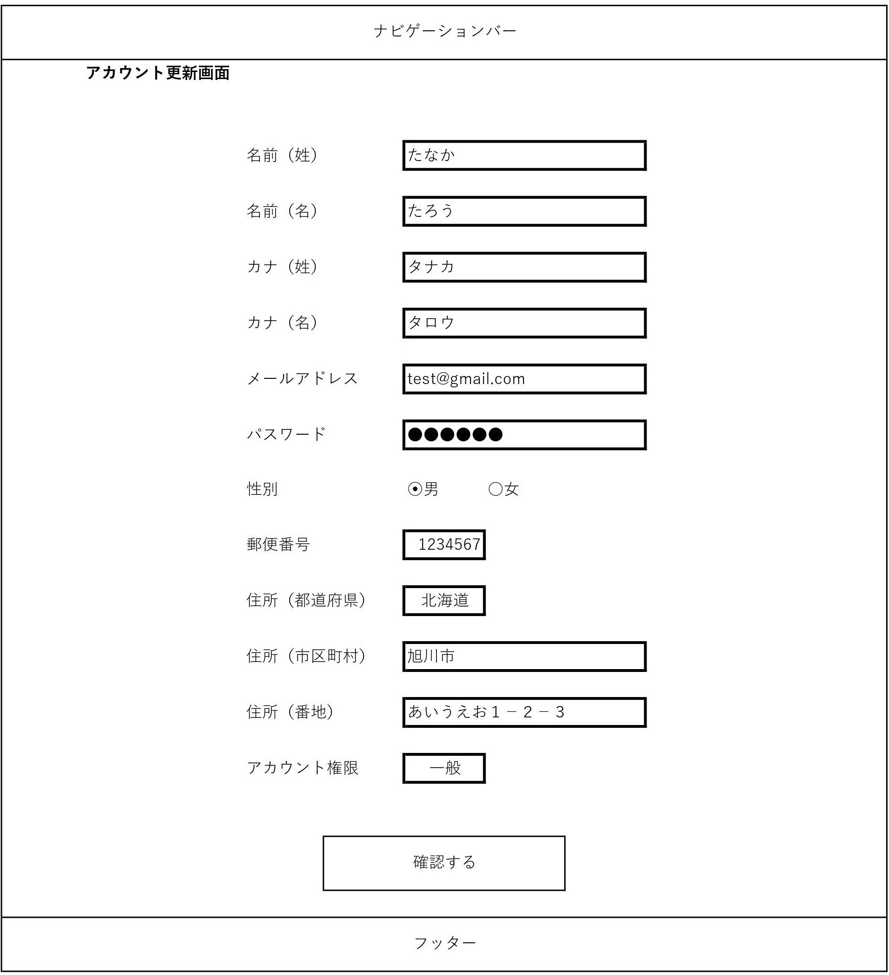
画面レイアウト
システム名 | 画面名 | 作成会社 | 担当者
D.I.Blog | アカウント更新画面 |  | 白石

Sheet11
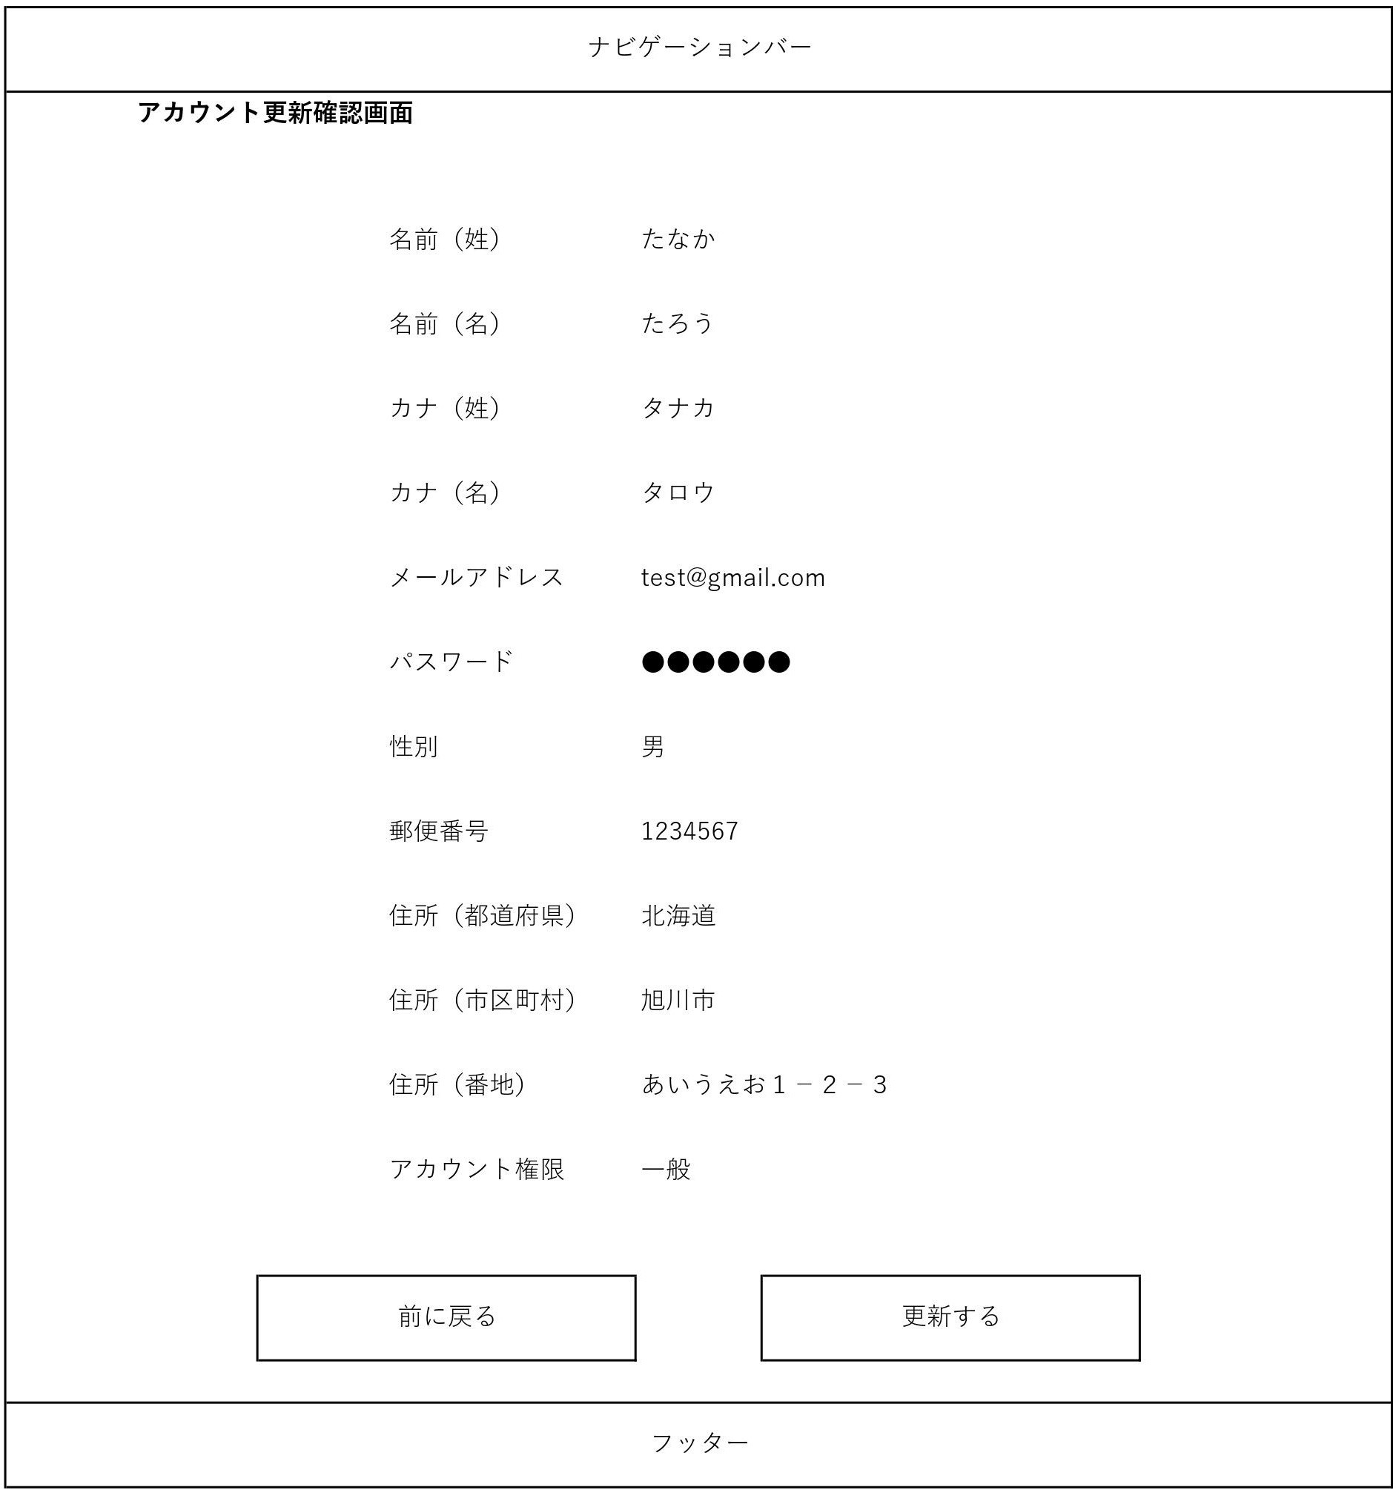
画面レイアウト
システム名 | 画面名 | 作成会社 | 担当者
D.I.Blog | アカウント更新確認画面 |  | 白石

Sheet12

画面レイアウト
システム名 | 画面名 | 作成会社 | 担当者
D.I.Blog | アカウント更新完了画面 |  | 白石

Sheet13
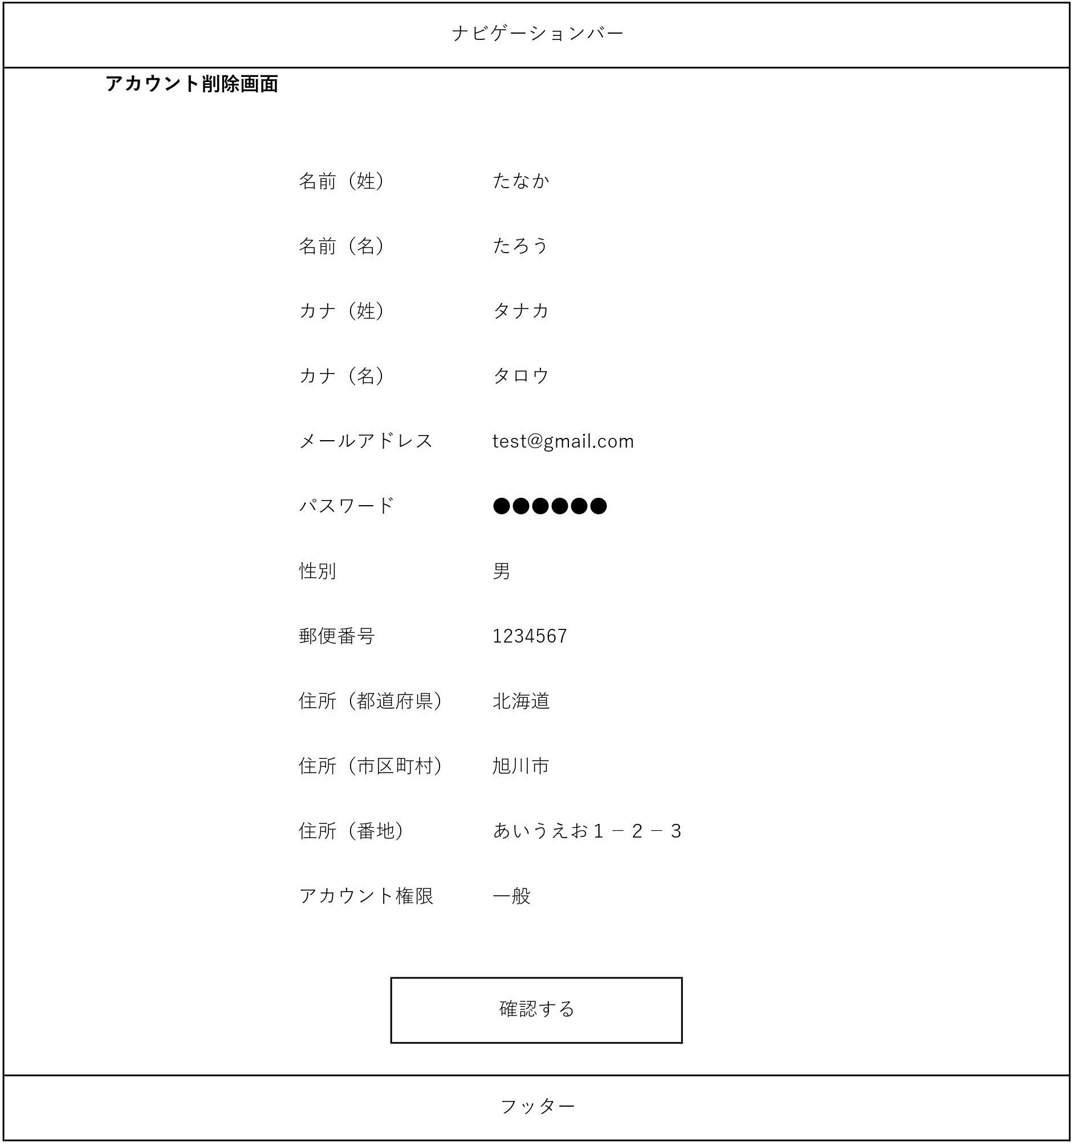
画面レイアウト
システム名 | 画面名 | 作成会社 | 担当者
D.I.Blog | アカウント削除画面 |  | 白石

Sheet14
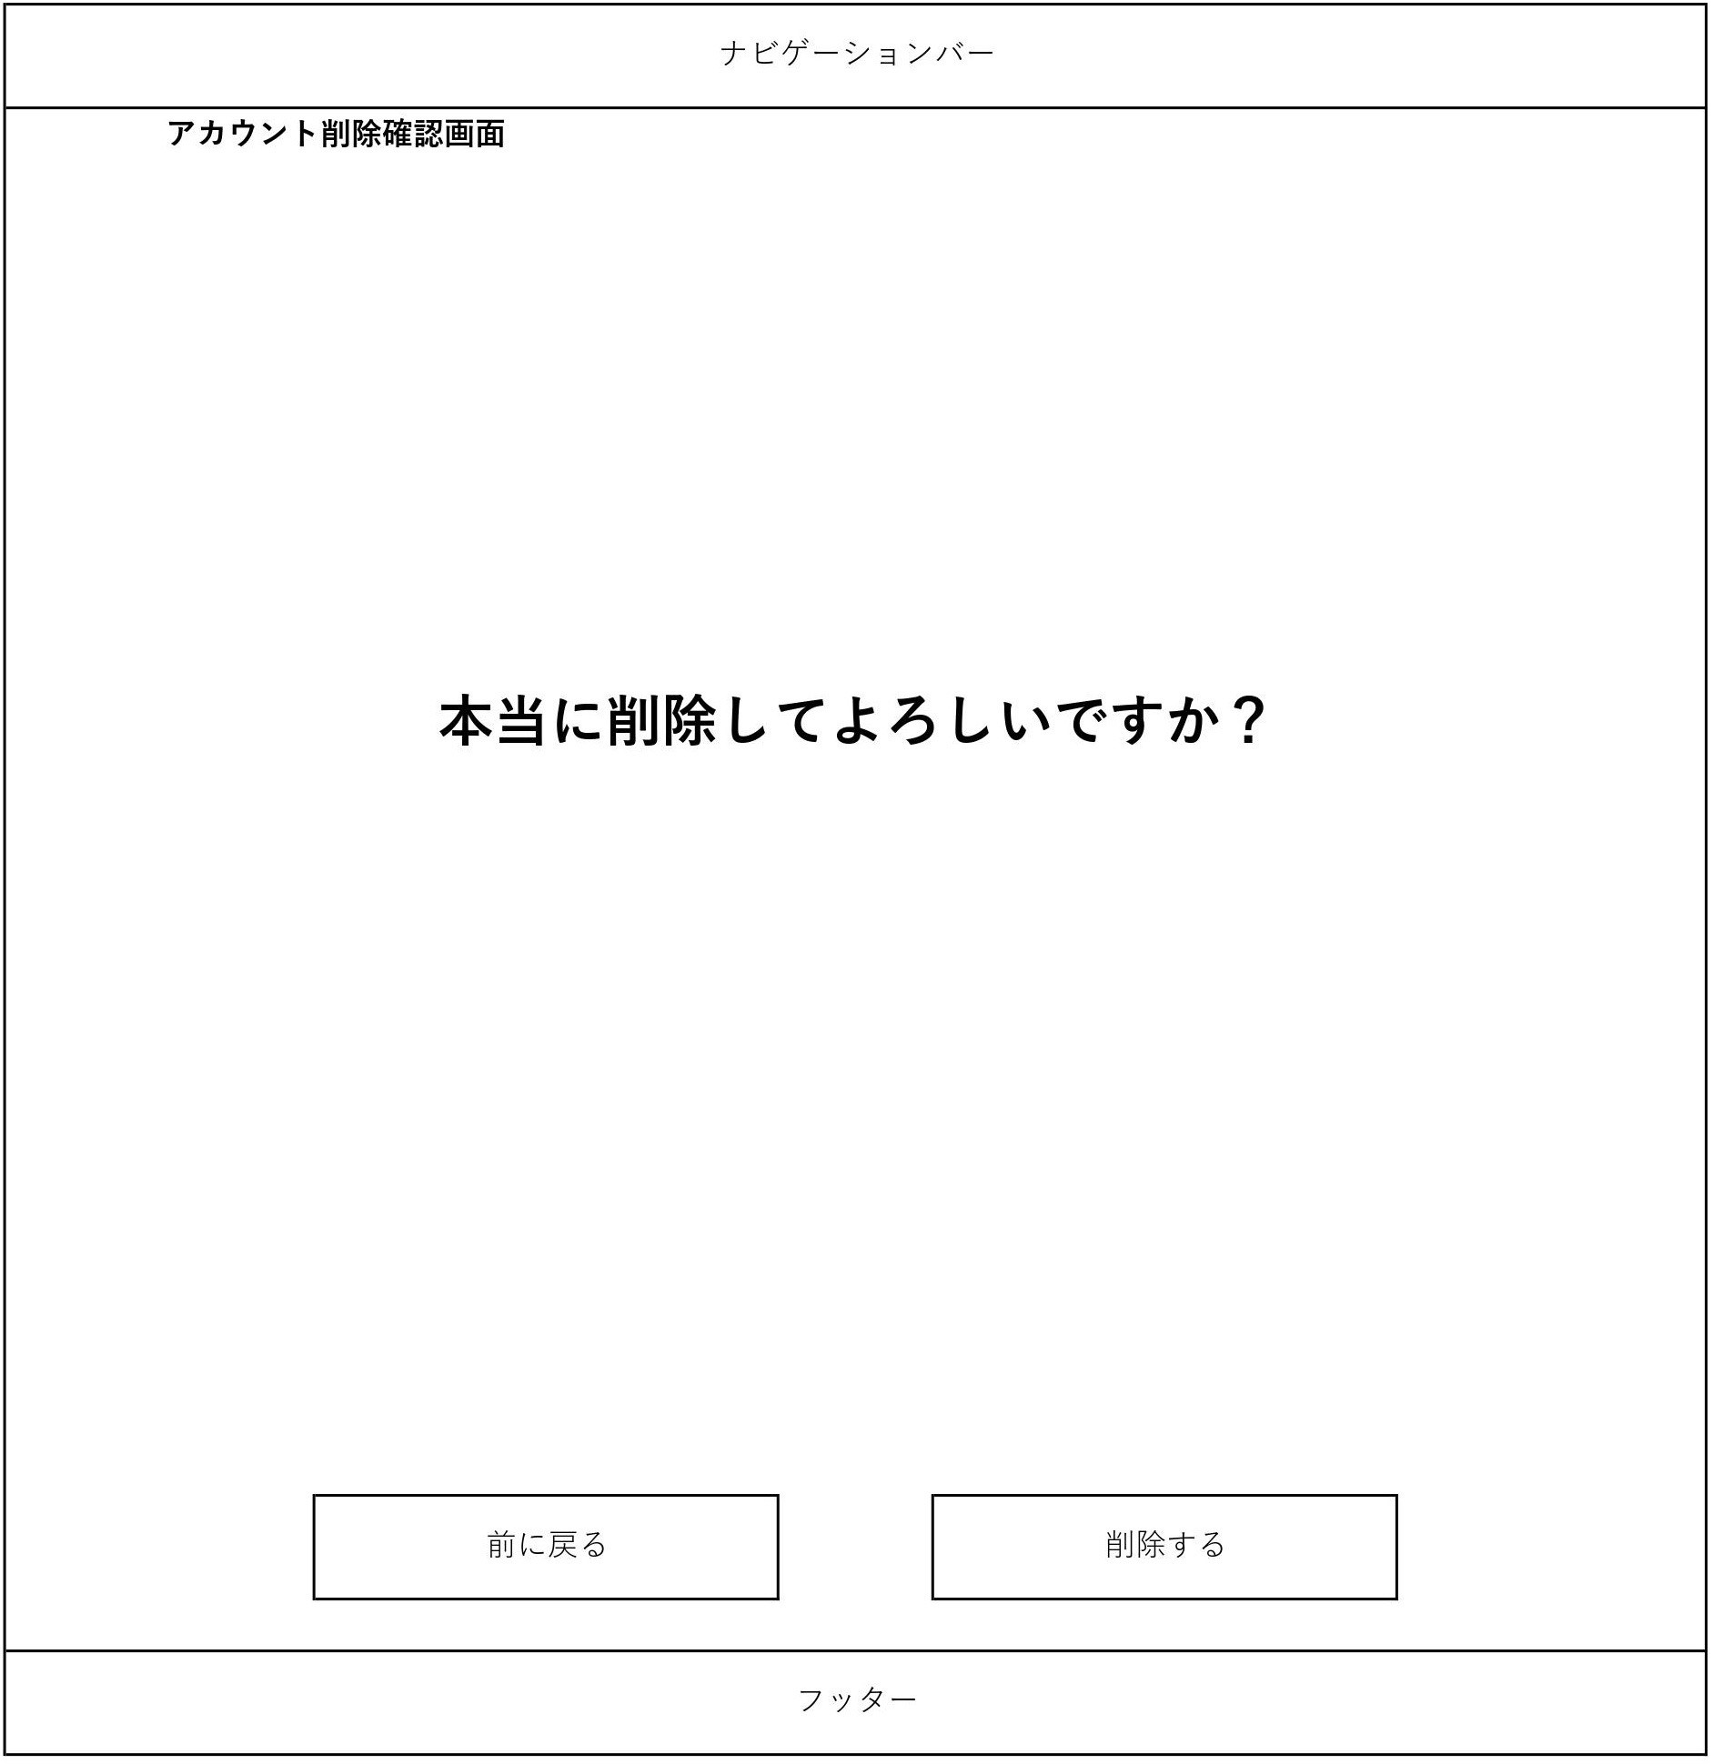
画面レイアウト
システム名 | 画面名 | 作成会社 | 担当者
D.I.Blog | アカウント削除確認画面 |  | 白石

Sheet15

画面レイアウト
システム名 | 画面名 | 作成会社 | 担当者
D.I.Blog | アカウント削除完了画面 |  | 白石

Sheet16
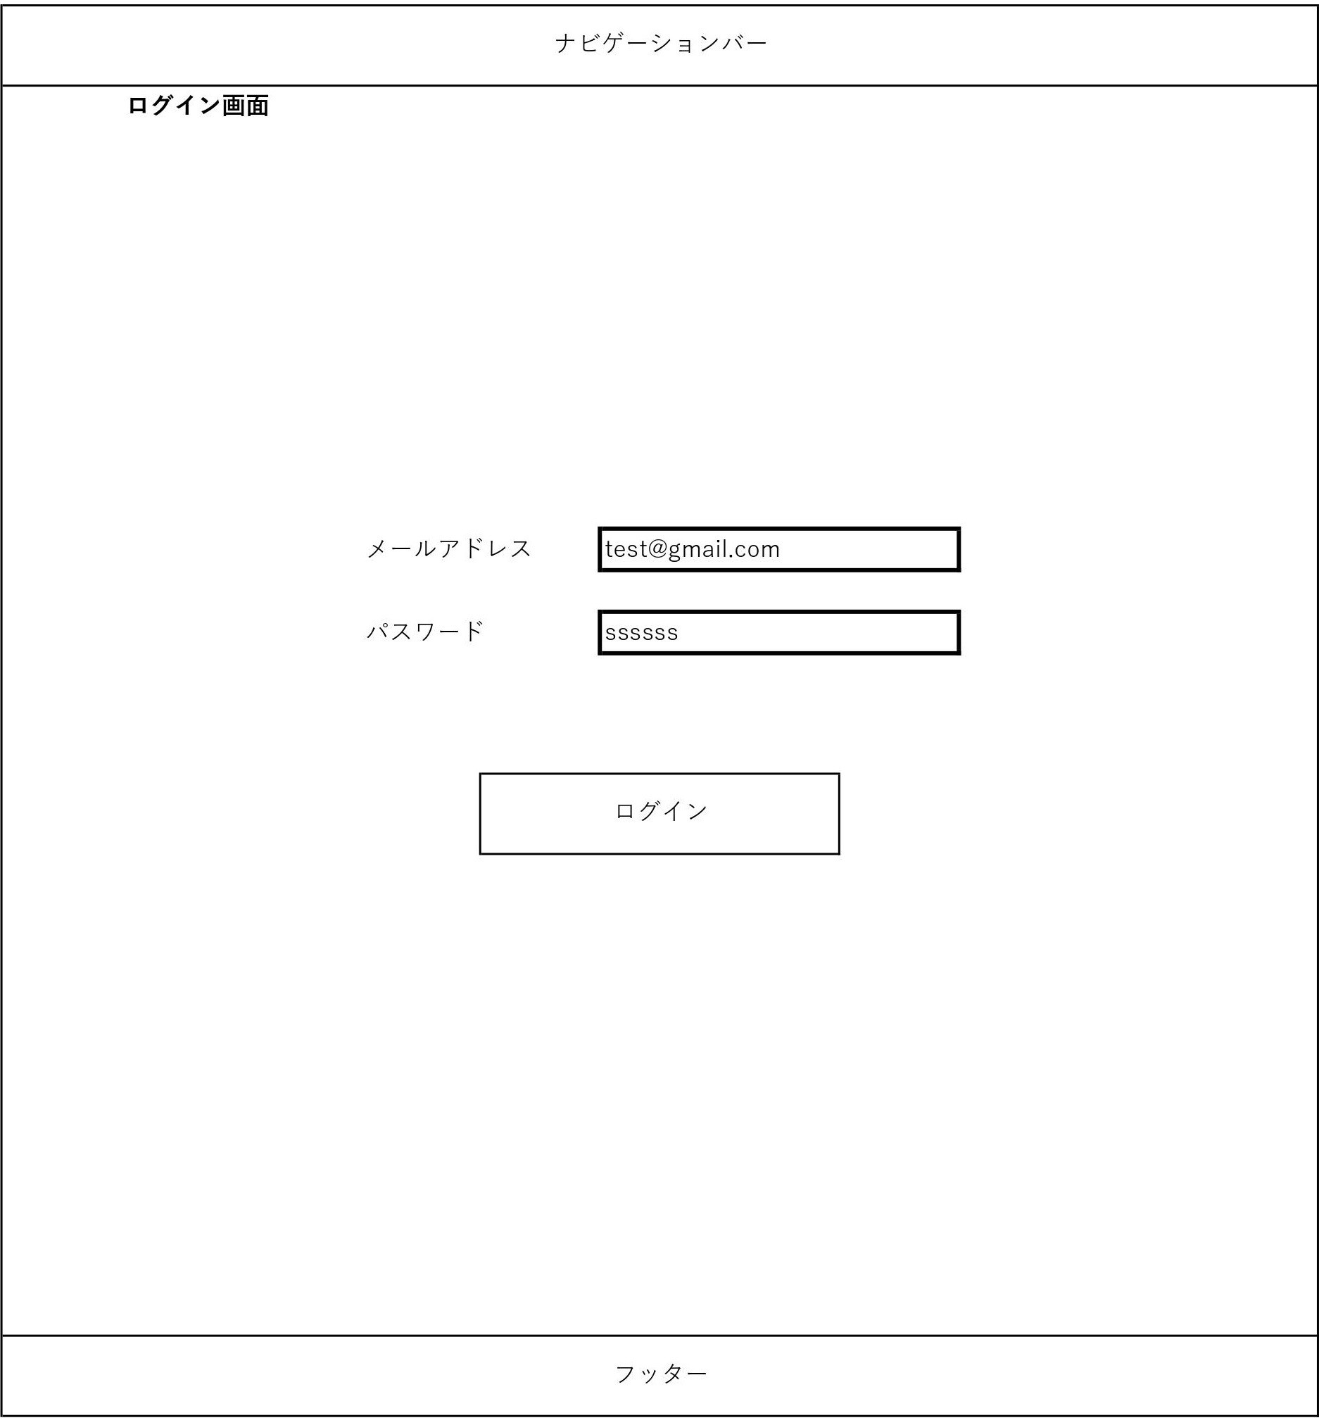
画面レイアウト
システム名 | 画面名 | 作成会社 | 担当者
D.I.Blog | ログイン画面 |  | 白石

Sheet17
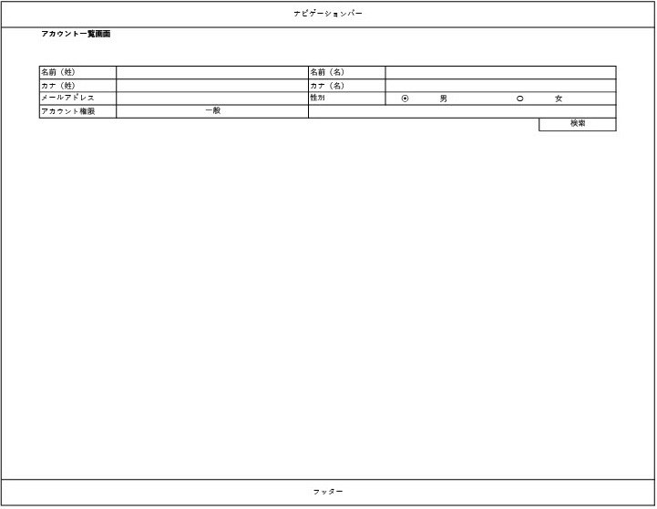
画面レイアウト
システム名 | 画面名 | 作成会社 | 担当者
D.I.Blog | アカウント一覧画面 |  | 白石

Sheet18
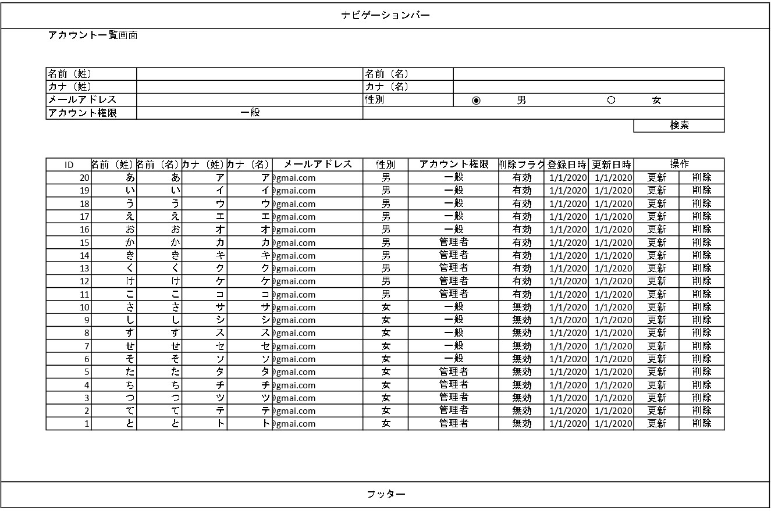
画面レイアウト
システム名 | 画面名 | 作成会社 | 担当者
D.I.Blog | アカウント一覧画面 |  | 白石

